文档IP更新
修改文件1
【home->www->im->js->app.XXXXX.js】 |  |  | XXXX不同时间点打包的程序，可能不一样。认准app.开头的js文件

要修改的地方有2处
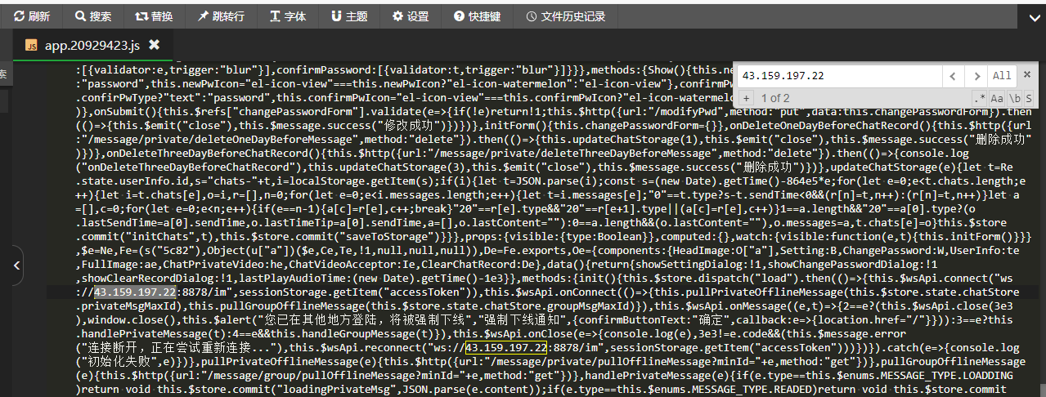

修改内容(websocket地址)：
 | ws://43.159.197.22:8878/im→改成服务器宝塔IP（例如：ws://43.129.193.243:8878/im）
注意点：
 | 端口号不要改

修改文件2
【home->www->h5->h5->assets->index-XXXXX.js】 |  |  |  |  | XXXX不同时间点打包的程序，可能不一样。认准index.开头的js文件

要修改的地方有2处
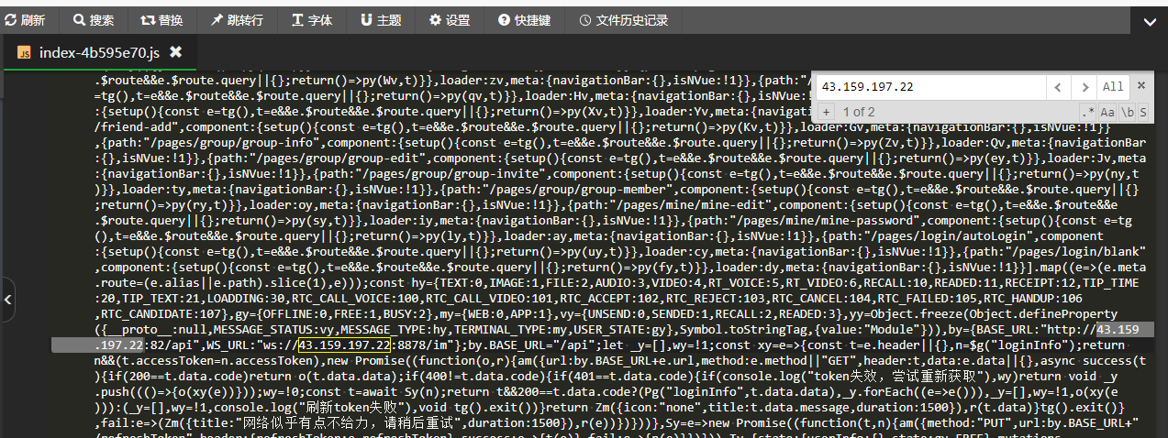

修改内容1(http地址)：
 | http://43.132.126.240:81/api→改成域名（例如：http://43.129.193.243:81/api）
修改内容2(websocket地址)：
 | ws://43.132.126.240:8878/im→改成服务器宝塔IP（例如：ws://43.129.193.243:8878/im）
注意点：
 | 端口号不要改

修改文件3
把【home->www】下的im-platform.jar，下载到本地
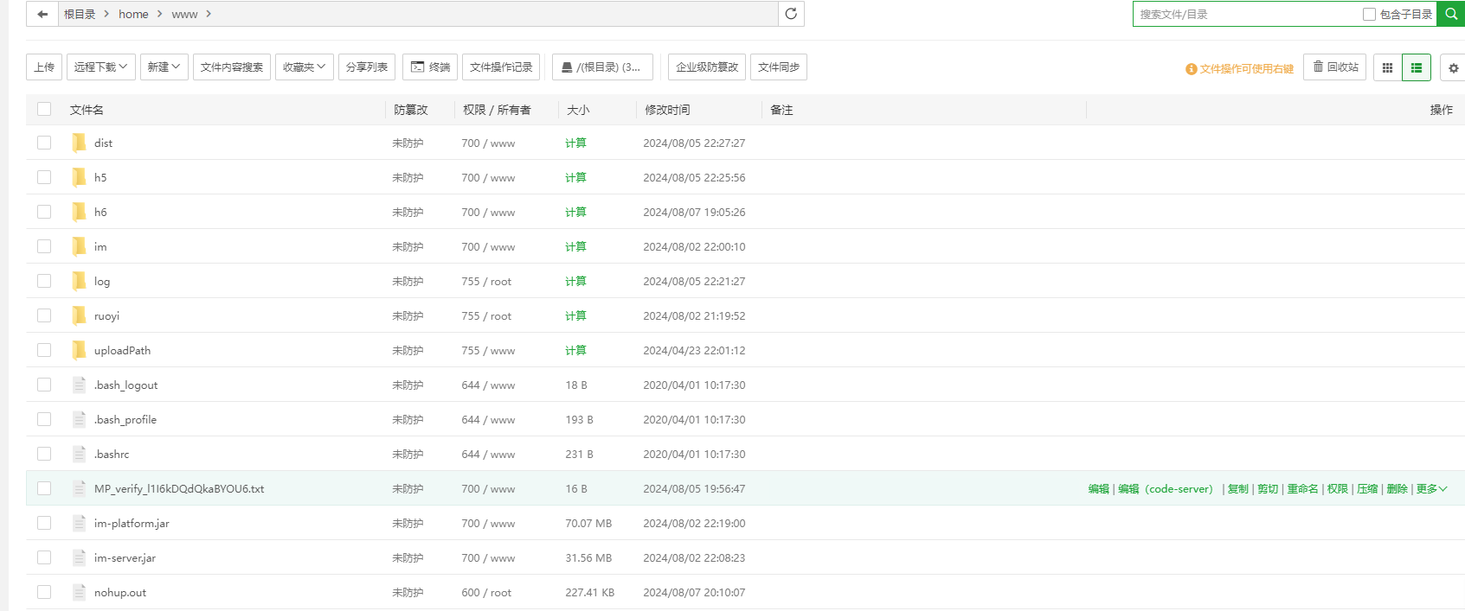

使用压缩软件打开jar包。
修改【im-platform.jar\BOOT-INF\classes 】目录下的【application-prod.yml】文件。要修改的地方有1处
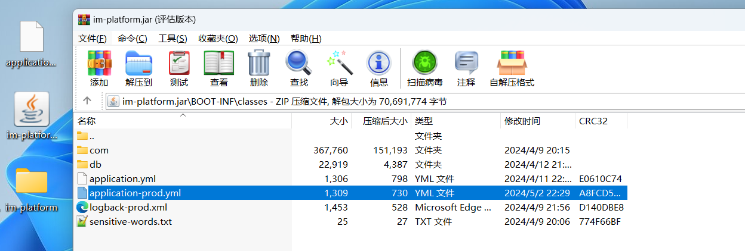

【im-platform.jar\BOOT-INF\classes\application-prod.yml】
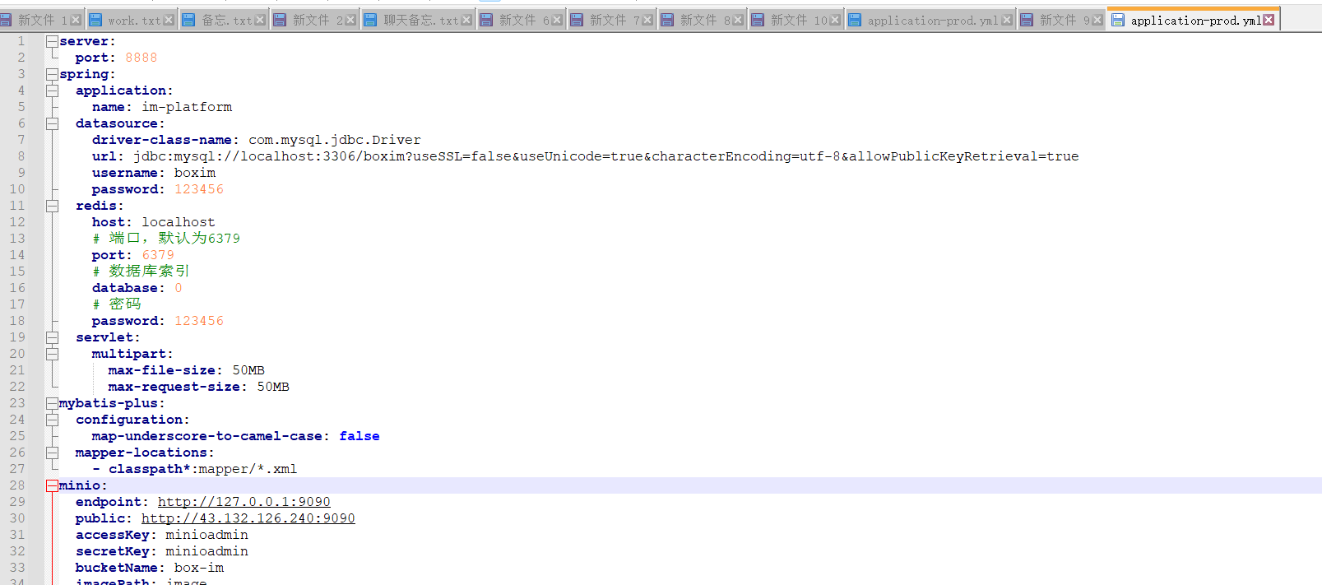

修改内容1(http地址)：
 | http://43.132.126.240:9090→改成域名（例如：http://43.129.193.243:9090）
注意点：
 | 端口号不要改

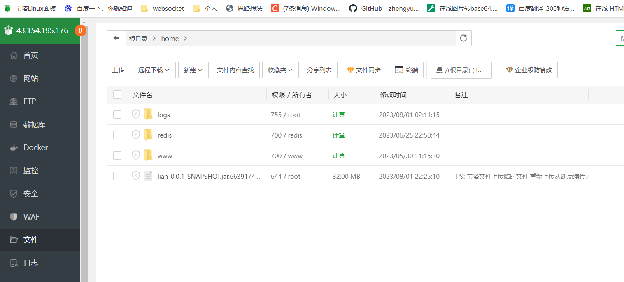
修改完的文件替换回jar包中，然后重启jar。
重启jar步骤↓
5。登录宝塔操作台，选择宝塔面板 ——> 文件

6。点击终端，查看启动jar包的进程号 |  |  |  | im-platform.jar
ps -ef | grep "im-platform.jar"

7。找到启动的jar对应的进程ID，输入命令杀死进程
kill -9 11099 |  | xxx是上图红色框部分

6。点击终端，查看启动jar包的进程号 |  |  |  | im-server.jar
ps -ef | grep "im-server.jar"
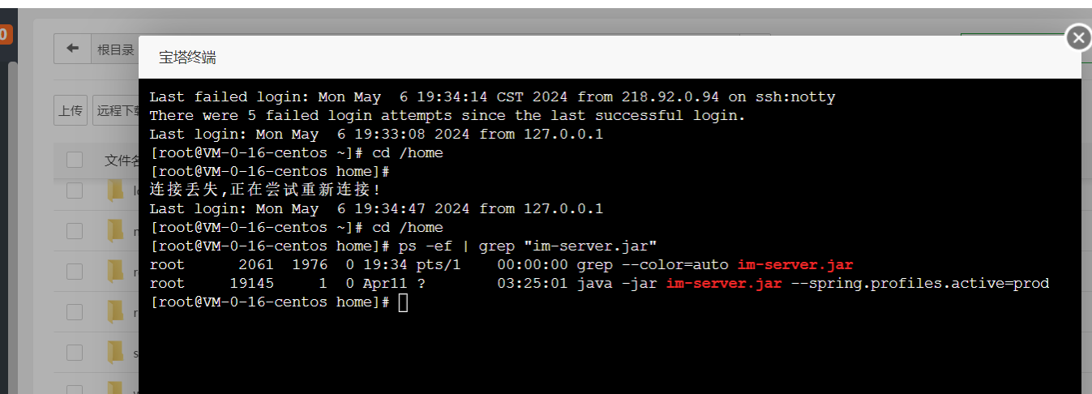

8。把旧的jar包和log目录删除，把新的jar包上传
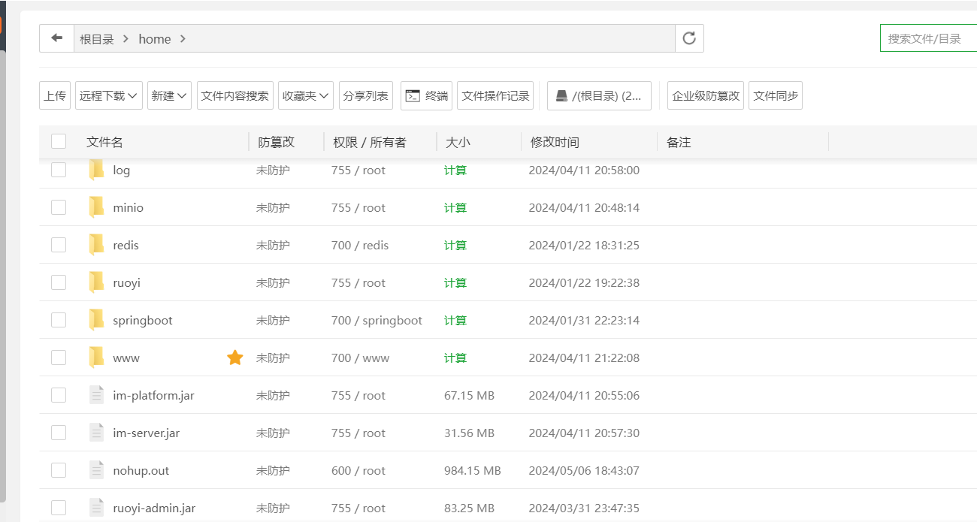

7。点击终端，输入命令启动jar
nohup java -jar im-platform.jar --spring.profiles.active=prod & |  |  |  |  |  | 持续运行jar包, 终端关闭后不会停止运行 |  | 使用这个
nohup java -jar im-server.jar --spring.profiles.active=prod &

修改文件4
【home->www->h6->static->js->pages-login-login.XXXXX.js】 |  |  |  |  |  |  | XXXX不同时间点打包的程序，可能不一样。认准pages-login-login.开头的js文件
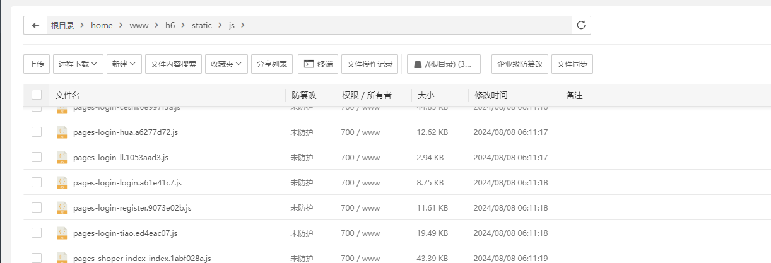

要修改的地方有1处
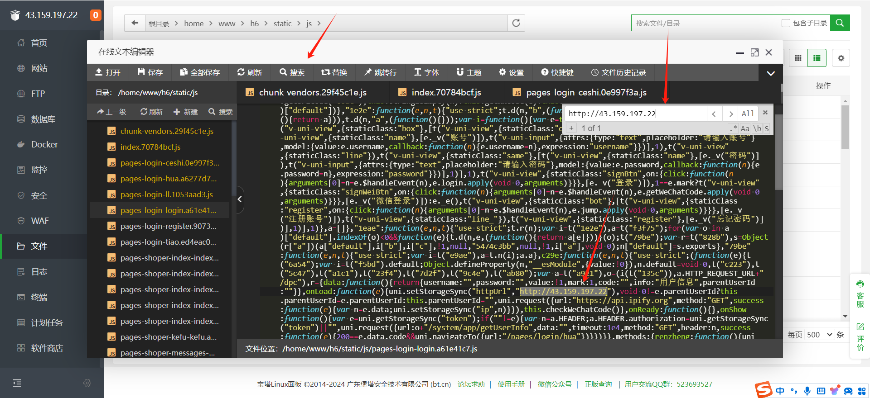

修改内容(websocket地址)：
 | http://43.159.197.22→改成新的服务器宝塔IP（例如：http://43.129.193.243）
注意点：
 | 端口号不要改

落地域名更新
1.登录管理后台，进入【域名管理->落地域名管理】页面
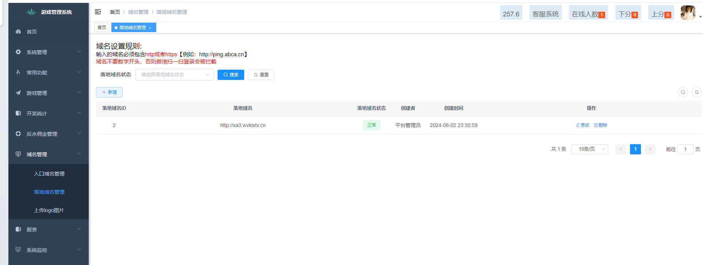

2.点击【新增】按钮，添加新的落地域名
注意点：
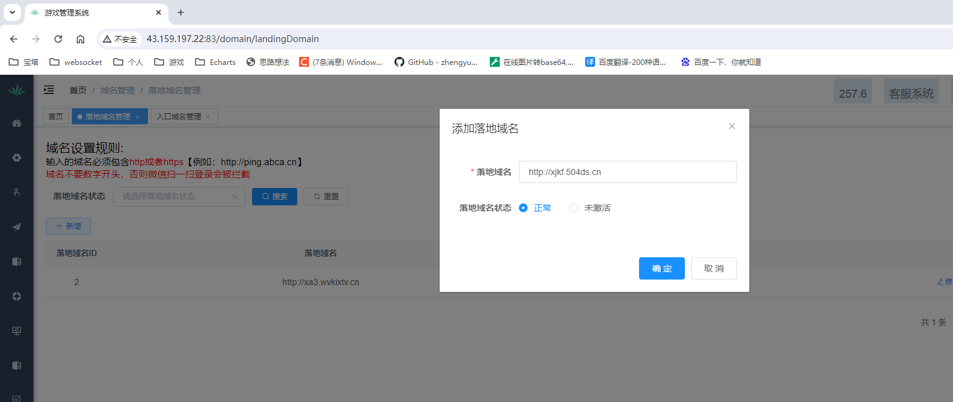

3.点击把坏的域名删掉。
注意点： | 删除坏掉的域名时，新的有效域名状态一定要【正常】

入口域名更新
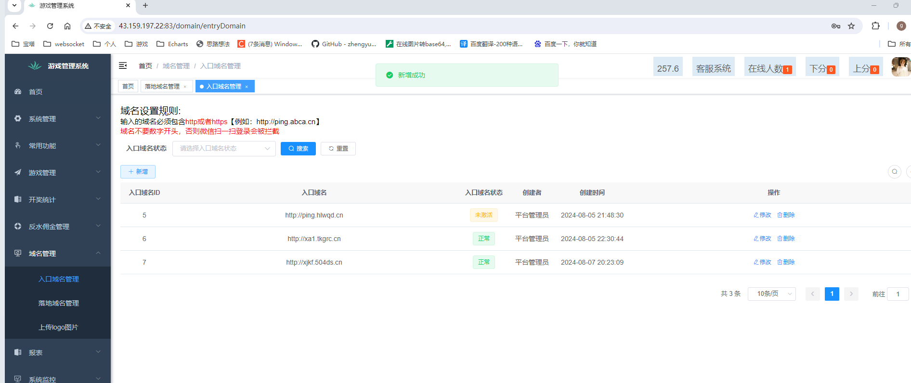
1.登录管理后台，进入【域名管理->入口域名管理】页面

2.点击【新增】按钮，添加新的入口域名
注意点：
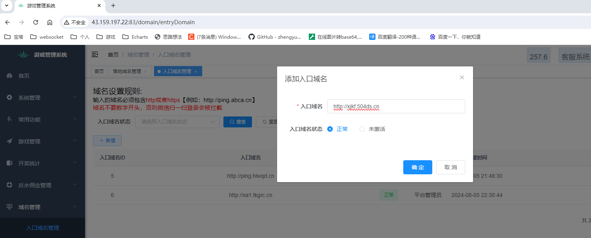

3.点击把坏的域名删掉。
注意点： | 删除坏掉的域名时，新的有效域名状态一定要【正常】

授权域名更新
修改文件1
【home->www->h6->static->js->pages-login-login.XXXXX.js】 |  | XXXX不同时间点打包的程序，可能不一样。认准pages-login-login.开头的js文件

要修改的地方有1处
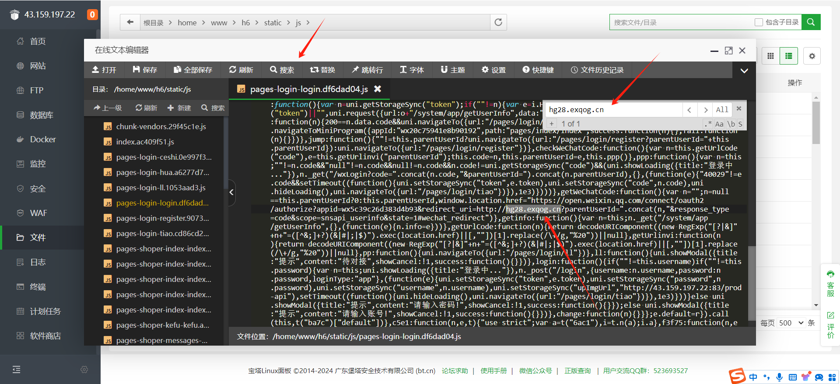

修改内容：
 | http://hg28.exqog.cn→改成新授权域名（例如：http://hg39.exqog.cn）
注意点：
 | 端口号不要改

2.登录公众号后台配置【业务域名，JS接口安全域名，网页授权域名】
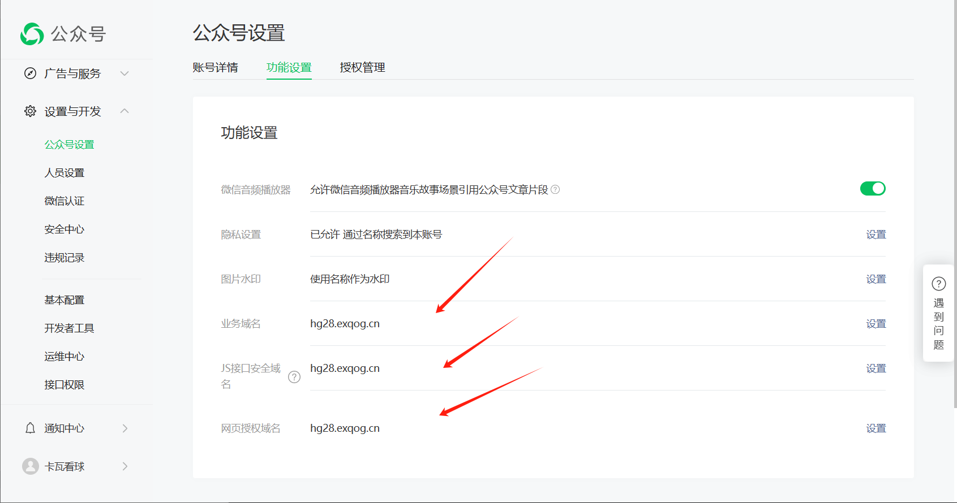

修改内容：
 | hg28.exqog.cn→改成新授权域名（例如：hg39.exqog.cn）

3.登录管理后台，进入【常用功能->网站设置】页面
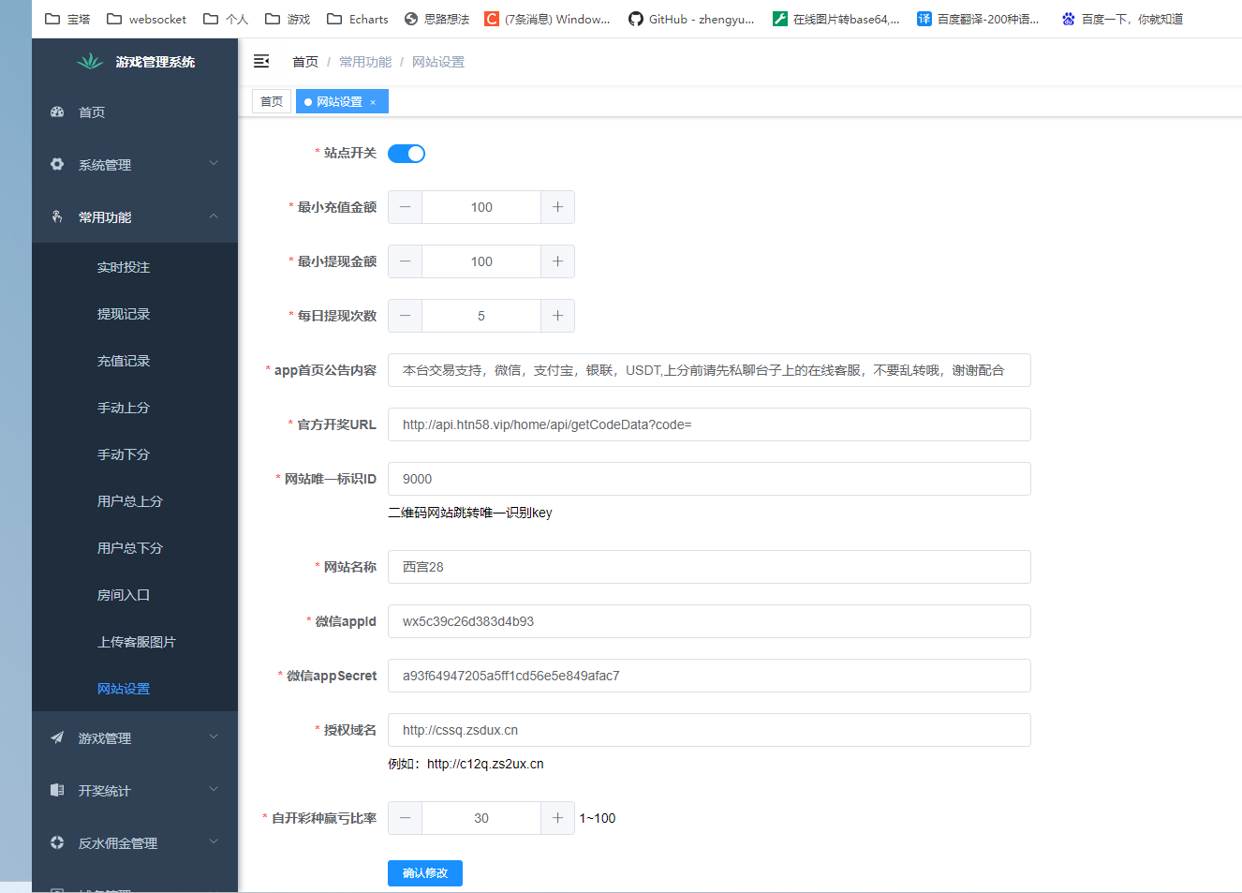

修改后保存

新公众号
1.登录公众号后台配置【业务域名，JS接口安全域名，网页授权域名】

2.拷贝基本配置的Appid和AppSecret |  | 开发者密码就是密匙，第一次查看时可以保存，一定要保存！！！！
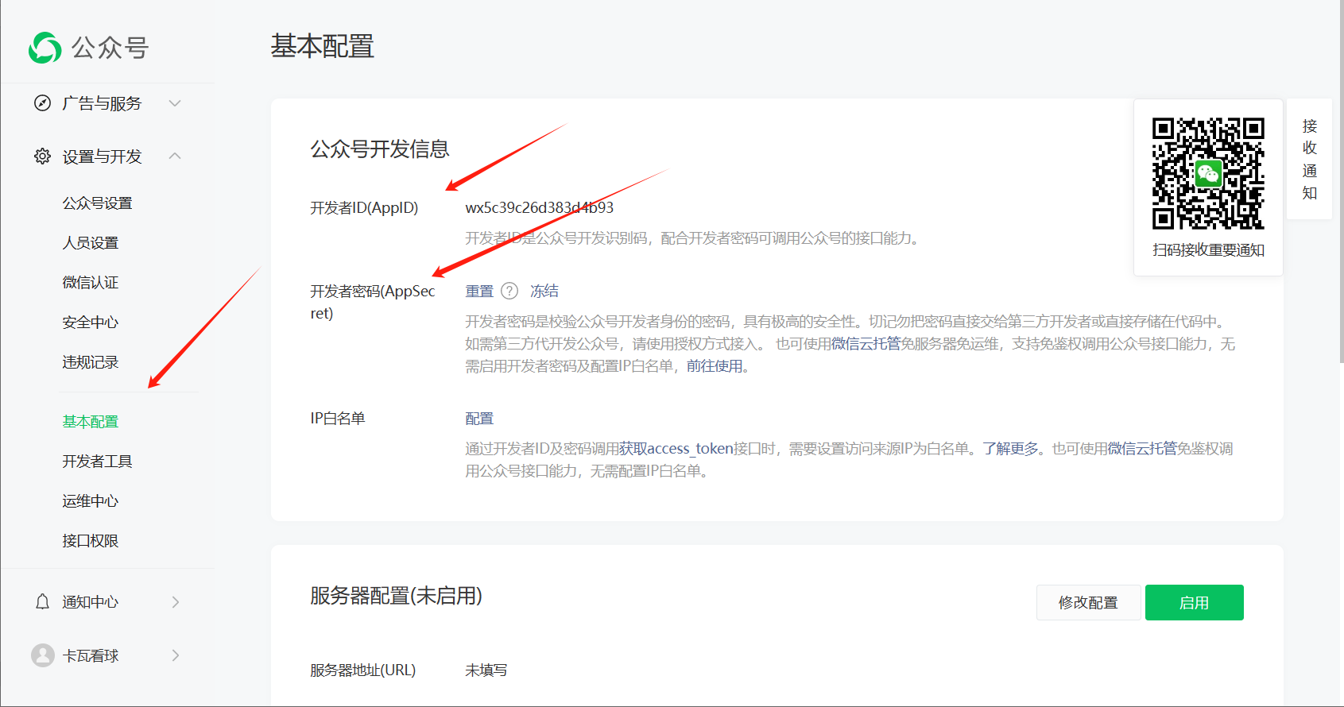

修改文件1
【home->www->h6->static->js->pages-login-login.XXXXX.js】 |  |  | XXXX不同时间点打包的程序，可能不一样。认准pages-login-login.开头的js文件

要修改的地方有1处
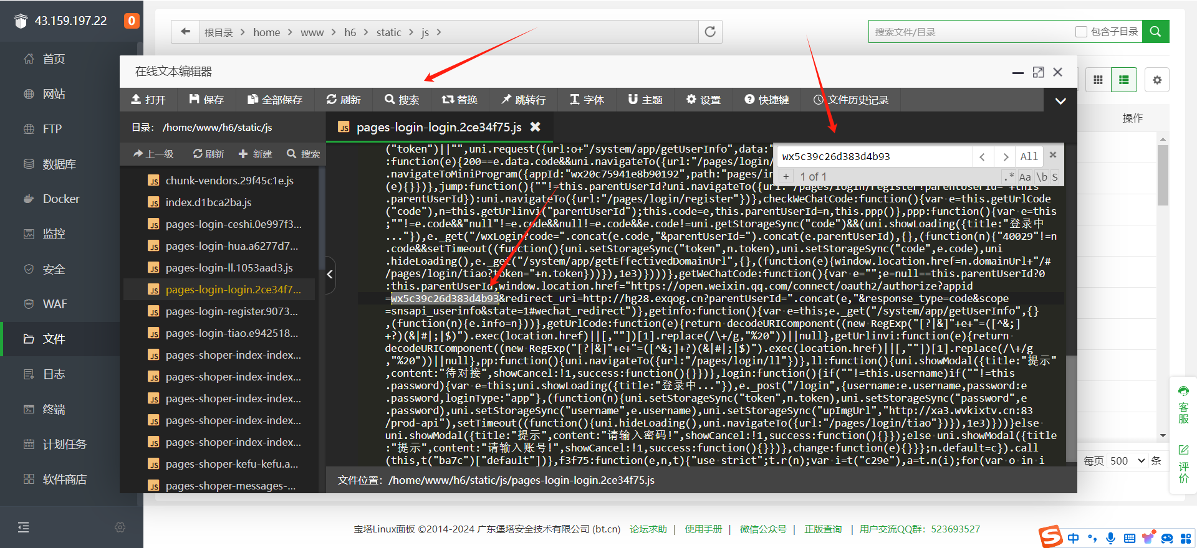

修改内容：
 | appid=wx5c39c26d383d4b93→改成新的AppId域名（例如：appid=wx5c39c26d383d4b93）

更换新的公众号时要替换下宝塔的识别公众号文件，操作如下
1.点击业务域名的设置，将里面的文件下载下来,之后打开宝塔
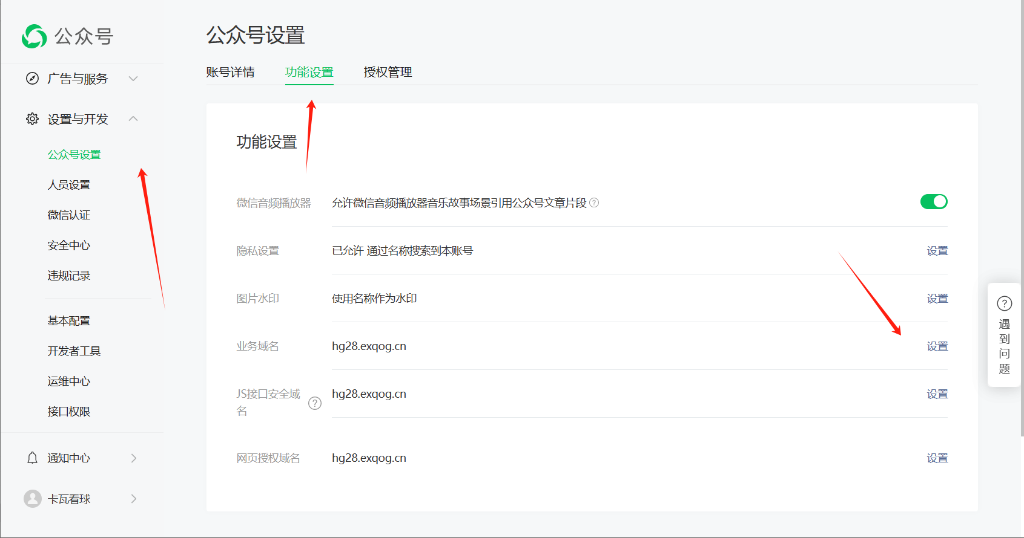

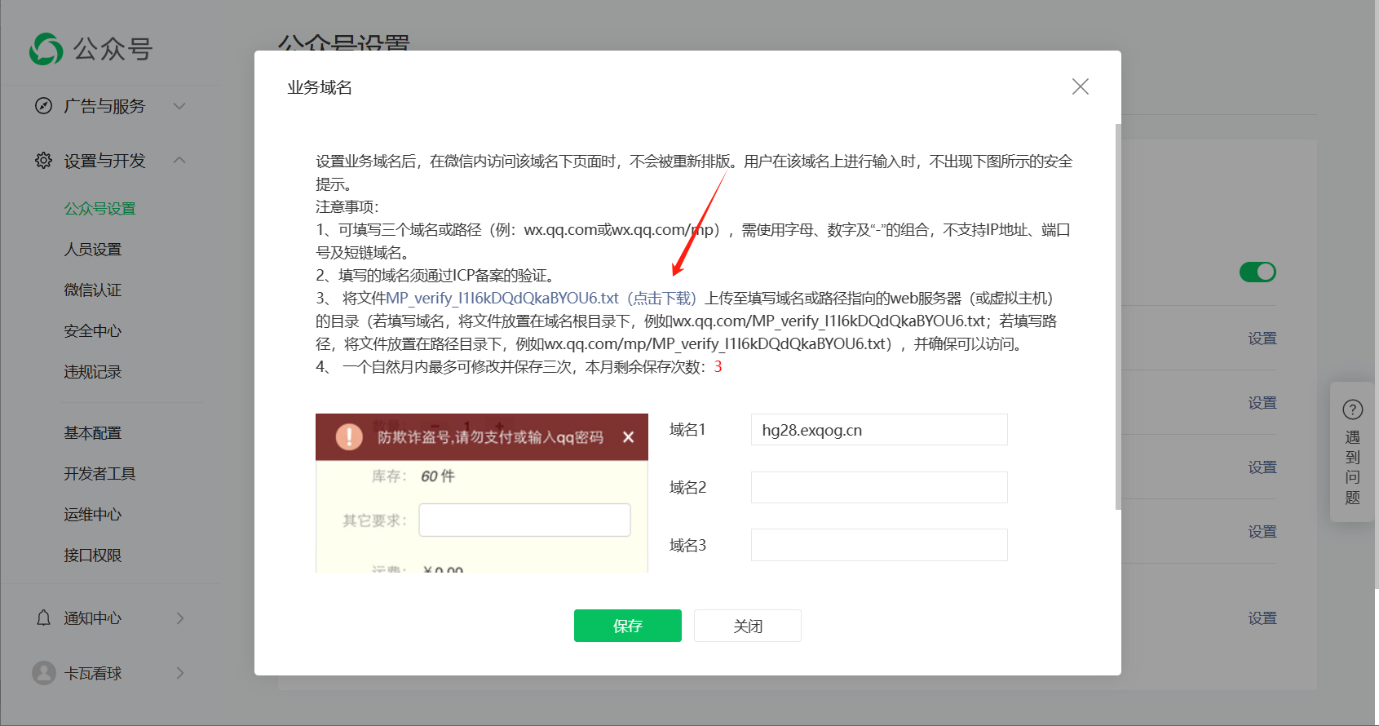

2.根据文件路径找到该文件，将该文件删除，并将刚下载的文件上传，之后打开宝塔的软件商店找到Nginx
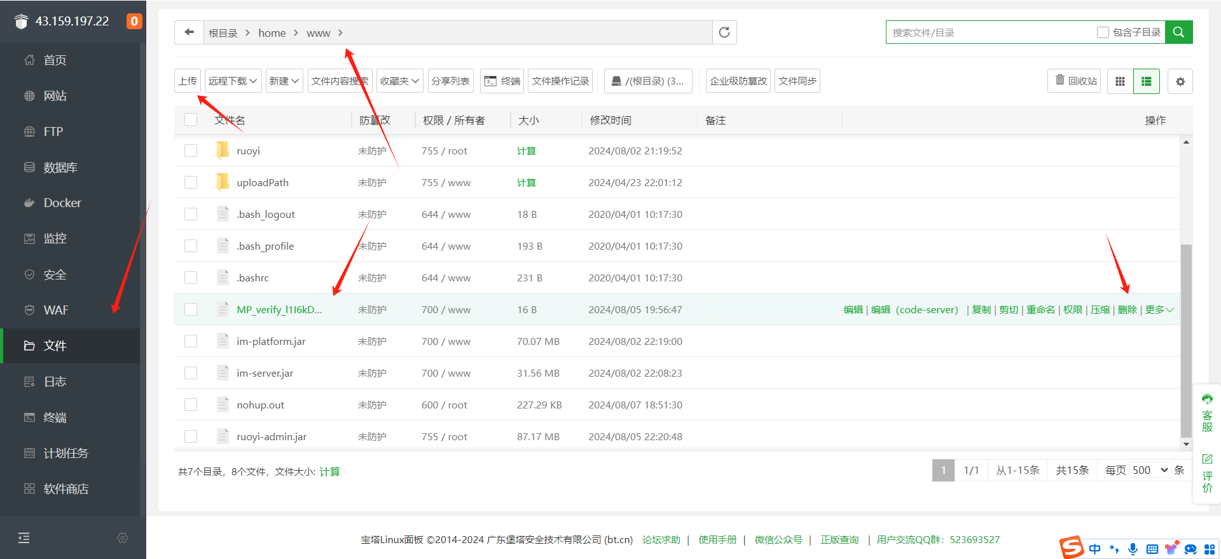

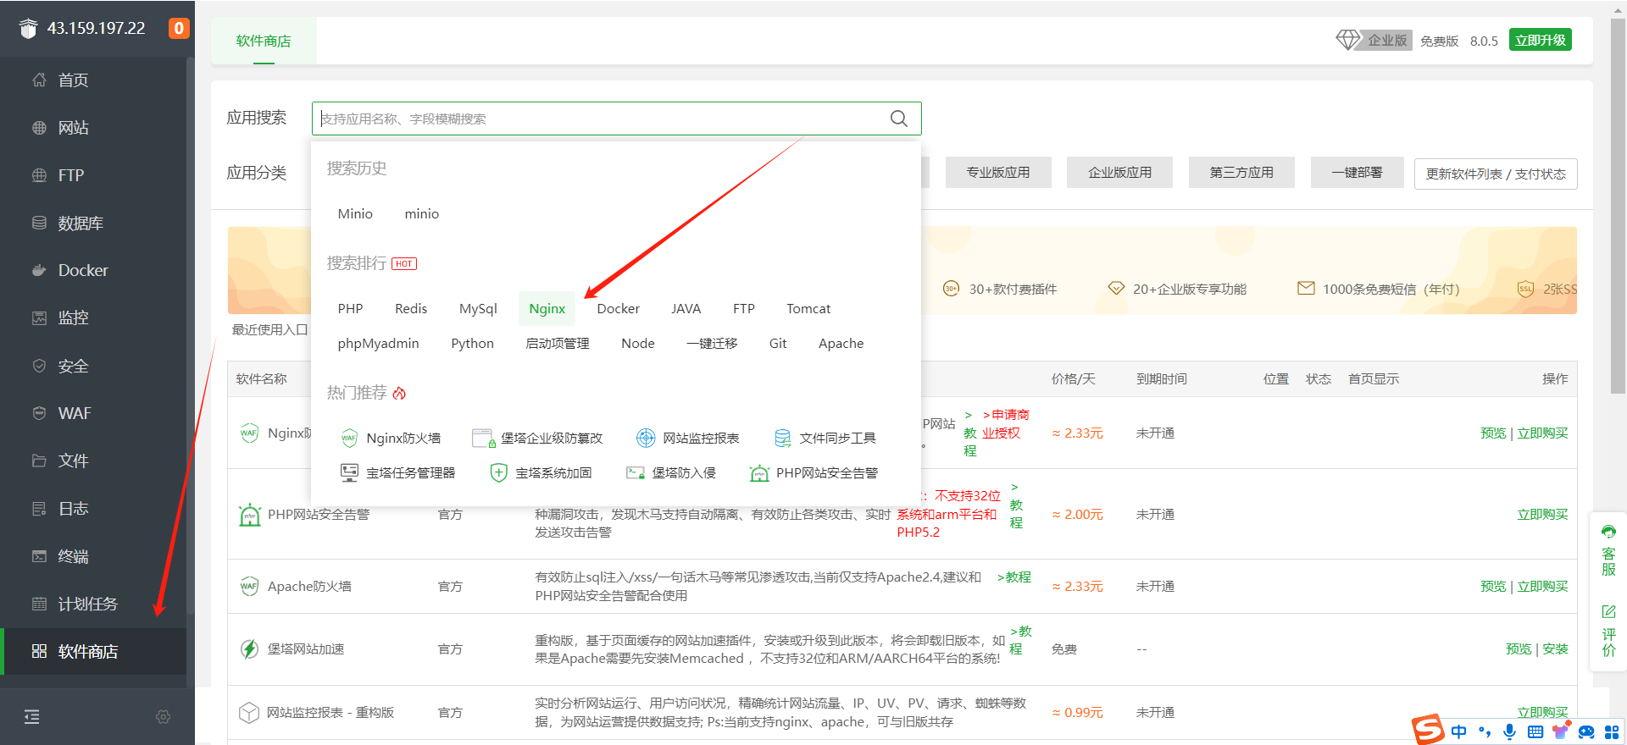

3.将里面的公众号配置文件 MP_verify_l1I6kDQdQkaBYOU6.txt 改为刚刚业务域名里面下载的文件的文件名之后保存即可
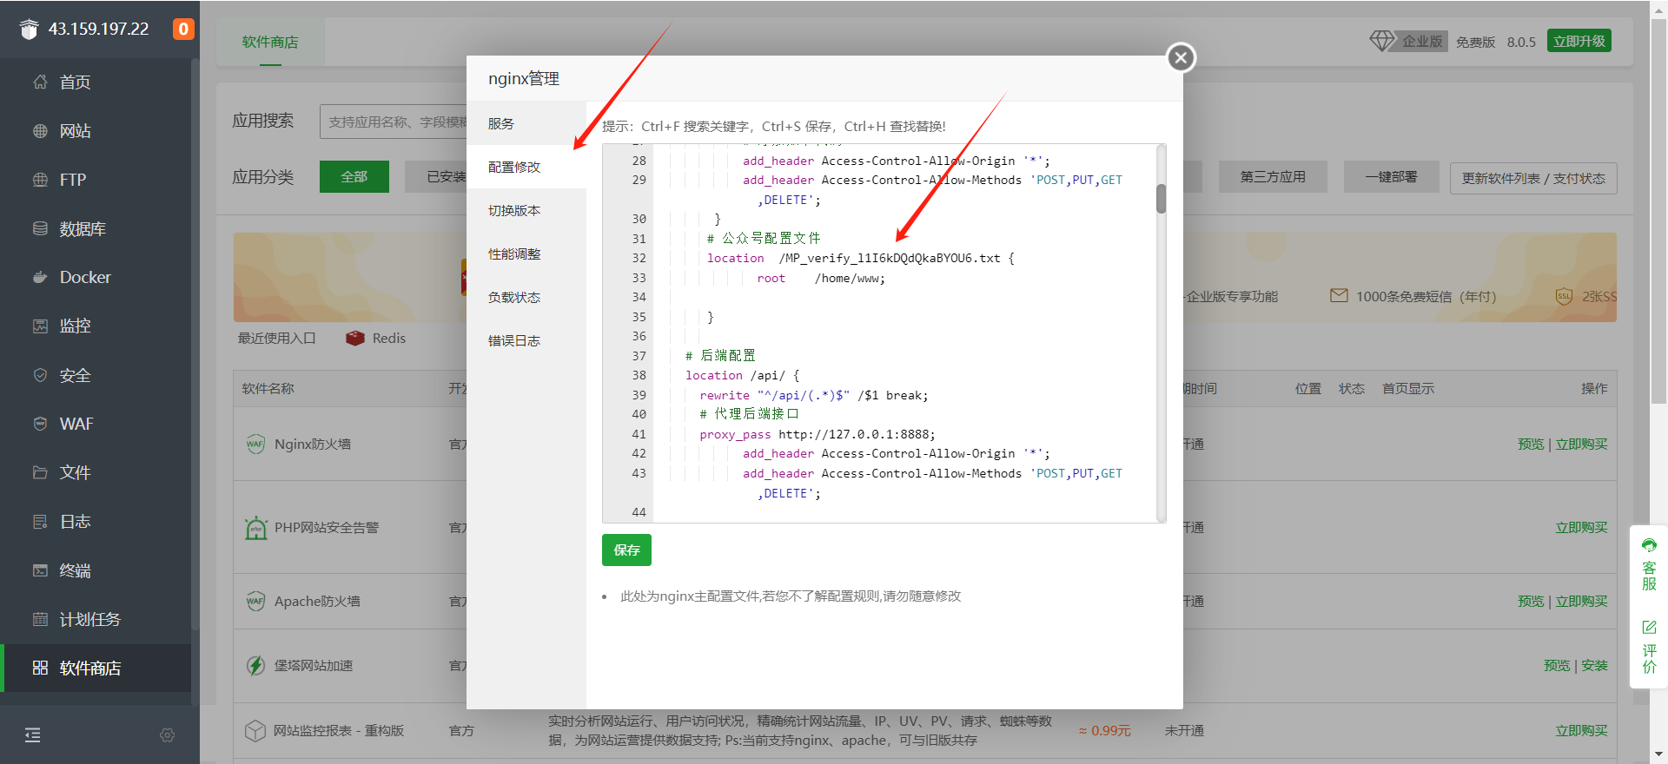

管理后台更改AppId和AppSecret
登录管理后台，进入【常用功能->网站设置】页面，更新公众号后台的AppId和AppSercet

